道行
 |  | 道行套1 |  |  | 道行套2 |  | 道行套3
 |  | 技能 | 功法 | 物品 | 技能 | 物品 | 技能 | 物品
一 | 1 |  | 玉清
 | 2
二 | 3 |  |  |  |  |  | 护盾/心境 | 针灸
 | 4 |  |  |  | 护盾/心境 | 针灸
 | 5 | 护盾/心境 |  | 针灸
三 | 6 | 万法归藏一 |  | 遮天符
 | 7 |  |  |  | 万法归藏一 | 遮天符
 | 8 |  |  |  |  |  | 万法归藏一 | 遮天符
 | 9 | 护盾/心境 |  | 玄天上帝令牌
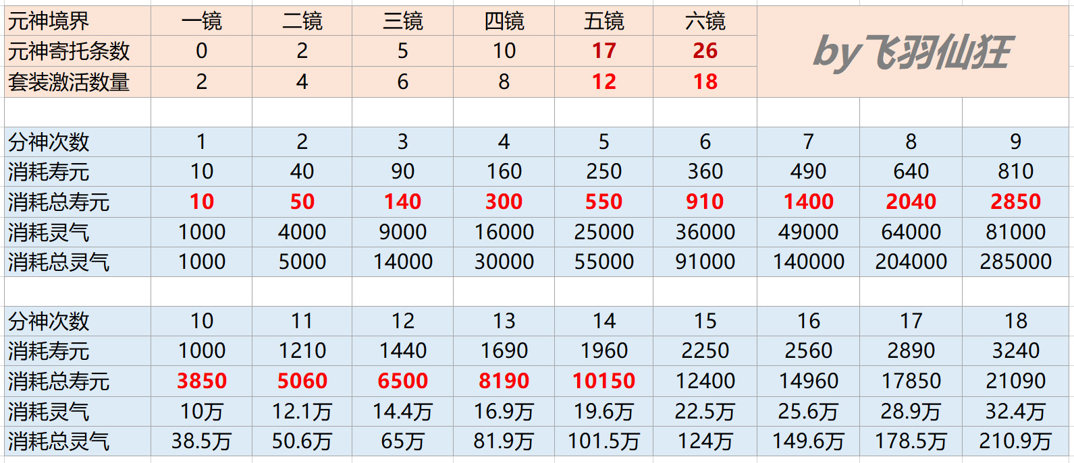
 | 10 |  |  |  | 护盾/心境 | 玄天上帝令牌
四 | 11 | 万法归藏二 |  | 神奇道行1
 | 12 | 纯阳无极功（逆） |  | 神奇道行2
 | 13 |  |  |  | 万法归藏二 | 伞
 | 14 |  |  |  | 纯阳无极功（逆） | 铃铛
 | 15 |  |  |  |  |  | 万法归藏二 | 神奇道行5
 | 16 |  |  |  |  |  | 纯阳无极功（逆） | 神奇道行6
 | 17 | 护盾/心境 |  | 武器
五 | 18 | 万法归藏三 |  | 手镯
 | 19 | 万法归藏四 |  | 法宝
 | 20 |  |  |  | 万法归藏三 | 披风
 | 21 |  |  |  | 万法归藏四 | 手帕
 | 22 |  |  |  |  |  | 万法归藏三 | 香囊
 | 23 |  |  |  |  |  | 万法归藏四 | 玄天上帝令牌
 | 24 | 周游御气诀 | 两仪 | 披风
 | 25 |  |  |  | 周游御气诀 | 法宝
 | 26 |  |  |  |  |  | 周游御气诀 | 武器
六 | 27 |  |  |  | 护盾/心境 | 武器
 | 28 |  |  |  | 护盾/心境 | 神奇道行3
 | 29 |  |  |  | 护盾/心境 | 神奇道行4
 | 30 |  |  |  | 护盾/心境 | 灵源种
 | 31
 | 32 | 护盾/心境 |  | 香囊
 | 33 | 护盾/心境 |  | 手帕
 | 34 | 护盾/心境 |  | 灵源种
 | 35 |  |  |  |  |  | 护盾/心境 | 法宝
 | 36 |  |  |  |  |  | 护盾/心境 | 披风
 | 37 |  |  |  |  |  | 护盾/心境 | 镐子/斧头/锄头
 | 38 |  |  |  |  |  | 护盾/心境 | 手帕
 | 39 |  |  |  |  |  | 护盾/心境 | 灵源种

老虎灵智
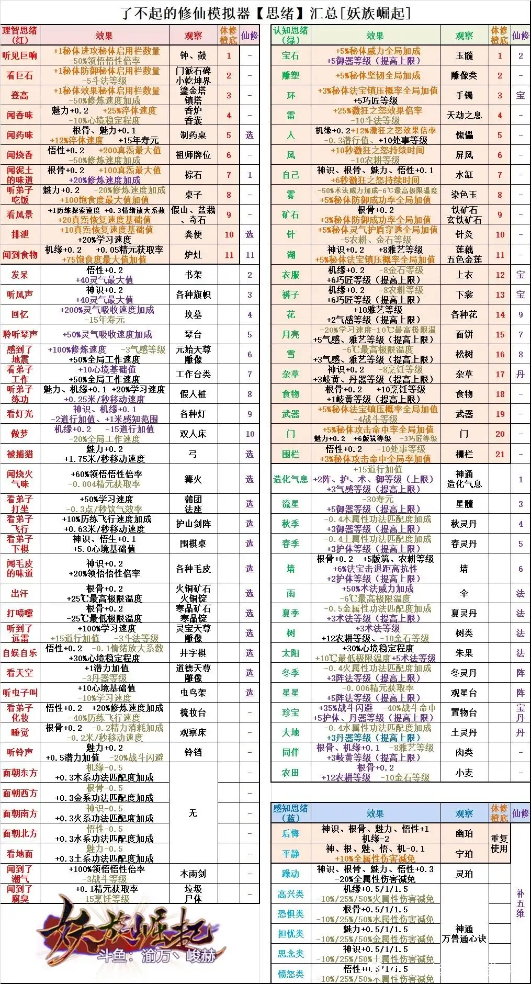
绿色 | 红色 | 蓝色
造化气息 | 看弟子打坐 | 非常高兴
流星 | 看弟子下棋 | 高兴
星星 | 看弟子练功 | 非常愤怒
月亮 | 自娱自乐 | 愤怒
宝石 | 聆听琴声 | 非常思念
秋季 | 看灯光 | 躁动
太阳 | 被捕猎 | 非常担忧
花 | 做梦 | 担忧

可选
雪 | 发呆 | 有点高兴
墙 | 回忆 | 思念

